Karty pomieszczeń
Lp. | Symbol | Obraz poglądowy | ilość | Nazwa | Parametry techniczne | Wymagane dokumenty
1 | Szor. | 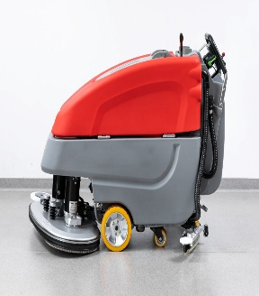 | 1.00 | Szorowarka z napędem na koła ,akumulatorem Li-Ion i ładowarką/prostownikiem | Szorowarka do podłóg pokrytych wykładziną oraz na boisko sportowe( podłoga z wykładziny) z wbudowanym napędem na koła wyposażona w szczotkę czyszczącą/pady czyszczące oraz ssawę .Zasilanie winny stanowić baterie Li-lon.Szorowarka wyposażona w ładowarkę/prostownik do ładowania baterii które posiada na wyposażeniu z możliwością wpięcia do sieci 230 V.Wąż do podłączenia do wody czystej oraz wąż odpływowy wody brudnej. Dodatkowo poza wyposażeniem standardowym : 1 zestaw nowych gum do ssawy, zestaw padów czyszczących w ilości 10 szt. oraz szczotkę innego rodzaju niż w wyposażeniu standardowym( np. do delikatnych powierzchni) + 5 Litrów płynu do mycia podłóg sportowych. Przybliżone Parametry Techniczne : Szerokość robocza szczotki +/- 55 cm , Szerokość ssawy +/- 86 cm Teoretyczna wydajność +/- (przy prędkości 4,5 km/h) m2/h 2 475 Pojemność baterii (Li-Ion) +/- Ah 100 Liczba szczotek szt. 1 tarczowa Czas pracy +/- 105-115 min Pojemność zbiornika wody czystej +/- 50L Pojemność zbiornika wody brudnej +/- 50 L

